СТРУКТУРА
 |  | 1 |  | 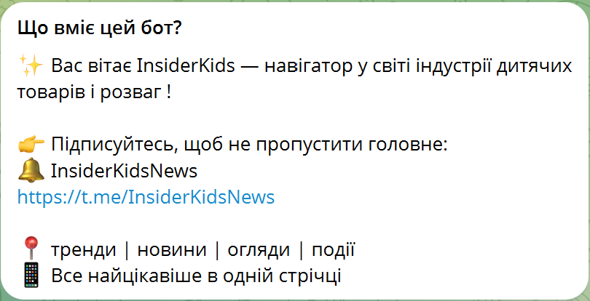

 |  | 2 |  |  |  | /start

 |  | 3


 |  |  | ✨ Вас вітає InsiderKids — навігатор у світі індустрії дитячих товарів і розваг !

 |  |  |  | 👉 Підписуйтесь на наш канал, щоб не пропустити головне:
 |  |  |  | 🔔 InsiderKidsNews https:
 |  |  |  | https://t.me/InsiderKidsNews
 |  |  |  | 📍 тренди | новини | огляди | події
 |  |  |  | 📱 Все найцікавіше в одній стрічці

 |  | 4 | ОБЕРІТЬ КРАЇНУ :

 |  | 5 | УКРАЇНА |  | ПОЛЬЩА

 |  |  | НАШІ ТЕЛЕГРАМ - КАНАЛИ |  |  |  |  | Посилання та інфо тг-каналів

 |  | 6 | ОБЕРІТЬ ПОТРІБНИЙ РОЗДІЛ : |  |  |  |  | БЛОКИ ОДНАКОВІ ДЛЯ ДВОХ КРАЇН

 |  | 7 | СІМЕЙНИЙ ШОПІНГ |  | РОЗВАГИ ТА ДОЗВІЛЛЯ

 |  |  | РОЗВИТОК ТА ОСВІТА |  | ВИРОБНИКИ ТА ПОСТАЧАЛЬНИКИ

8 | СІМЕЙНИЙ ШОПІНГ |  | РОЗВАГИ ТА ДОЗВІЛЛЯ |  | РОЗВИТОК ТА ОСВІТА |  | ВИРОБНИКИ ТА ПОСТАЧАЛЬНИКИ

9 | МЕРЕЖІ ДИТЯЧИХ ТОВАРІВ |  | РОЗВАЖАЛЬНІ ЦЕНТРИ ТА АКВАПАРКИ |  | ОНЛАЙН-ПЛАТФОРМИ ТА МОБІЛЬНІ ДОДАТКИ |  | ІГРАШКИ

 | МЕРЕЖІ КАНЦТОВАРІВ ТА ТВОРЧОСТІ |  | КІНОТЕАТРИ |  | DIGITAL-КУРСИ ТА СТЕМ-ПЛАТФОРМИ |  | КНИГИ, КАНЦТОВАРІ ТА ТВОРЧІСТЬ

 | МЕРЕЖІ КНИЖКОВИХ МАГАЗИНІВ |  | ІВЕНТ-АГЕНТСТВА |  | ДИСТАНЦІЙНІ ТА ОНЛАЙН-ШКОЛИ |  | АКТИВНИЙ ВІДПОЧИНОК

 | ІНТЕРНЕТ-МАГАЗИНИ ТА МАРКЕТПЛЕЙСИ |  | ДИТЯЧІ ТАБОРИ |  | МЕДІА-РЕСУРСИ ТА АУДІО-ВІДЕО СЕРВІСИ |  | ГАДЖЕТИ ТА АКСЕСУАРИ

 |  |  |  |  |  |  | ОДЯГ ТА ВЗУТТЯ

 |  |  |  |  |  |  | ДИТЯЧІ МЕБЛІ ТА ТЕКСТИЛЬ

 |  |  |  |  |  |  | АВТОКРІСЛА ТА ВІЗОЧКИ

 |  |  |  |  |  |  | ДИТЯЧЕ ХАРЧУВАННЯ

 |  |  |  |  |  |  | ГІГІЄНА ТА ДОГЛЯД

10 | МЕРЕЖІ ДИТЯЧИХ ТОВАРІВ |  | МЕРЕЖІ КАНЦТОВАРІВ ТА ТВОРЧОСТІ |  | МЕРЕЖІ КНИЖКОВИХ МАГАЗИНІВ |  | ІНТЕРНЕТ-МАГАЗИНИ ТА МАРКЕТПЛЕЙСИ

11 | БУДИНОК ІГРАШОК
 | ЕПІК
 | АКВАРЕЛЬ
 | ЧУДО ОСТРІВ
 | АНТОШКА
 | МА
 | MYPLAY
 | СМІК

 | ЛОГО |  | ЛОГО |  | ЛОГО |  | ЛОГО |  | ЛОГО | ЛОГО | ЛОГО | ЛОГО

12 | БУДИНОК ІГРАШОК |  | ЕПІК |  | АКВАРЕЛЬ |  | ЧУДО ОСТРІВ |  | АНТОШКА | МА | MYPLAY | СМІК

 | 🌐 Інтернет-магазин: |  | 🌐 Інтернет-магазин: |  | 🌐 Інтернет-магазин: |  | 🌐 Інтернет-магазин: |  | 🌐 Інтернет-магазин: | 🌐 Інтернет-магазин: | 🌐 Інтернет-магазин: | 🌐 Інтернет-магазин:
 | 🔵 Facebook: |  | 🔵 Facebook: |  | 🔵 Facebook: |  | 🔵 Facebook: |  | 🔵 Facebook: | 🔵 Facebook: | 🔵 Facebook: | 🔵 Facebook:
 | 📸 Instagram: |  | 📸 Instagram: |  | 📸 Instagram: |  | 📸 Instagram: |  | 📸 Instagram: | 📸 Instagram: | 📸 Instagram: | 📸 Instagram:
 | 🎵 TikTok: |  | 🎵 TikTok: |  | 🎵 TikTok: |  | 🎵 TikTok: |  | 🎵 TikTok: | 🎵 TikTok: | 🎵 TikTok: | 🎵 TikTok:
 | 📺 YouTube: |  | 📺 YouTube: |  | 📺 YouTube: |  | 📺 YouTube: |  | 📺 YouTube: | 📺 YouTube: | 📺 YouTube: | 📺 YouTube:
 | ☎️ Гаряча лінія: |  | ☎️ Гаряча лінія: |  | ☎️ Гаряча лінія: |  | ☎️ Гаряча лінія: |  | ☎️ Гаряча лінія: | ☎️ Гаряча лінія: | ☎️ Гаряча лінія: | ☎️ Гаряча лінія:

